bahia
Elemento | Propiedad | Valor | Unidad | Descripción
LIN-001 | N.A. | N.A. | N.A. | LÍNEA 220 KV HACIA SUBESTACIÓN HUB SAN JOSÉ
PR-005 | Ur | 150 | kV | Tensión asignada
PR-001 | Uc | 151 | kV | Tension continua de operación
PR-001 | Cl | 1 | N.A. | Clase
PR-001 | In | 2 | kA | Corriente de descarga nominal
PR-001 | Is | 40 | kA | Corriente asignada de cortocircuito
PR-001 | t | 0.5 | s | Duración de corriente de cortocircuito
PR-001 | Wth | 12 | kJ/kV | Energía térmica
PR-001 | N.A. | ZnO | N.A. | Material de construcción
TO-001 | LtN | 0.4 | mH | Inductancia asignada
TO-001 | Um | 220 | kV | Tensión máxima del sistema
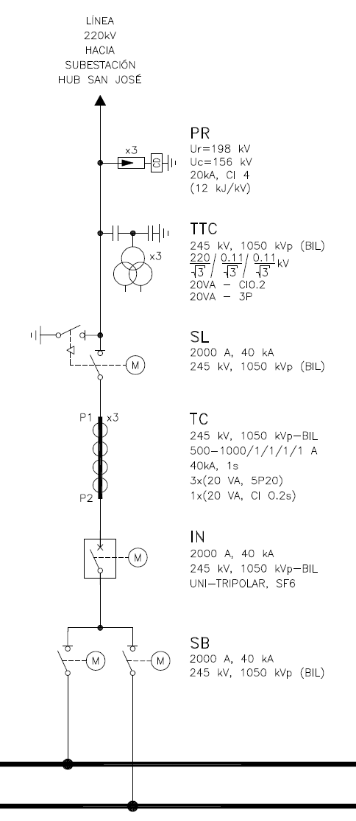
TO-001 | Ir | 2000 | A | Corriente asignada de servicio continuo
TO-001 | Ik | 31.5 | kA | Corriente de corta duración de servicio asignada
TO-001 | RB | 400 | ohm | Reistencia de sintonía
TO-001 | N.A. | [50-100] | kHz | Ancho de banda del dispositivo de sintonia (Limite inferior)
TO-001 | N.A. | [100-400] | kHz | Ancho de banda del dispositivo de sintonia (Limite superior)
TTC-001 | Ur | 245 | kV | Tensión asignada
TTC-001 | Ud | 460 | kVr.m.s. | Tensión soportada asignada de corta duración a frecuencia industrial
TTC-001 | Usys | 220 | kV | Tensión del sistema
TTC-001 | Up | 1050 | kVp | Nivel básico de aislamiento
TTC-001 | Upr | 220:√3 | kV | Relación primaria
TTC-001 | USr1 | 0.11:√3 | kV | Relación del secundario
TTC-001 | USr2 | 0.11:√3 | kV | Relación del secundario
TTC-001 | Sr | 20 | VA | Potencia de salida asignada
TTC-001 | Cl. | 0.2 | N.A. | Clase de presición de medicion
TTC-001 | Cl. | 3P | N.A. | Clase de presición de proteccion
SL-001 | Ur | 245 | kV | Tensión asignada
SL-001 | Ud | 460 | kVr.m.s. | Tensión soportada asignada de corta duración a frecuencia industrial
SL-001 | Up | 1050 | kVp (BIL) | Nivel básico de aislamiento
SL-001 | Ir | 2000 | A | Corriente asignada en servicio continuo
SL-001 | Ik | 40 | kA | Corriente de corta duración admisible asignada
SL-001 | t | 0.5 | s | Duración de corriente de cortocircuito
SL-001 | N.A. | Tripolar | N.A. | Acccionamiento
SL-001 | N.A. | Apertura central | N.A. | Tipo constructivo
SL-001 | N.A. | Si | N.A. | Cuchilla de puesta a tierra
TC-001 | Ur | 245 | kV | Tensión asignada
TC-001 | Ipr | 500-1000 | A | Valores normalizados de corriente primaria asignada
TC-001 | Isr | 1 | A | Valores normalizados de corriente secundaria asignada
TC-001 | N.A. | 1 | N.A. | Cantidad de nucleos de medición
TC-001 | N.A. | 3 | N.A. | Cantidad de nucleos de protección
TC-001 | Cl. | 0.2 | N.A. | Clase de presición de medicion
TC-001 | Cl. | 5P20 | N.A. | Clase de presición de proteccion
TC-001 | Ith | 40 | kA | Corriente de cortocircuito térmica asignada
TC-001 | t | 0.5 | s | Duración de corriente de cortocircuito
TC-001 | Sr | 20 | VA | Potencia de salida asignada
IN-001 | Ur | 245 | kV | Tensión asignada
IN-001 | Ud | 460 | kVr.m.s. | Tensión soportada asignada de corta duración a frecuencia industrial
IN-001 | Up | 1050 | kVp | Nivel básico de aislamiento
IN-001 | Ir | 2000 | A | Corriente asignada de servicio continuo
IN-001 | Ik | 40 | kA | Corriente de corta duración admisible asignada
IN-001 | t | 0.5 | s | Duración de corriente de cortocircuito
IN-001 | N.A. | UNI-TRIPOLAR | N.A. | Accionamiento
IN-001 | N.A. | Tanque vivo | N.A. | Diseño externo
IN-001 | N.A. | Resortes | N.A. | Mecanismo de operación
IN-001 | N.A. | SF6 | N.A. | Medio de Interrupción
IN-001 | N.A. | 1.5 | N.A. | Factor de primer polo
IN-001 | N.A. | 1 | N.A. | Número de cámaras de interrupción por polo
SB-001 | Ur | 245 | kV | Tensión asignada
SB-001 | Ud | 460 | kVr.m.s. | Tensión soportada asignada de corta duración a frecuencia industrial
SB-001 | Up | 1050 | kVp | Nivel básico de aislamiento
SB-001 | Ir | 2000 | A | Corriente asignada en servicio continuo
SB-001 | Ik | 40 | kA | Corriente de corta duración admisible asignada
SB-001 | t | 0.5 | s | Duración de corriente de cortocircuito
SB-001 | N.A. | Tripolar | N.A. | Acccionamiento
SB-001 | N.A. | Apertura central | N.A. | Tipo constructivo
SB-001 | N.A. | NO | N.A. | Cuchilla de puesta a tierra

